Blad1
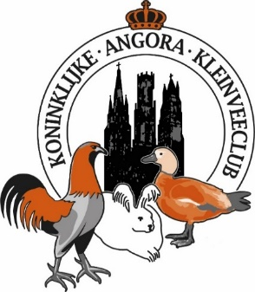
Naam + voornaam :
Straat + huisnummer :
Postcode + woonplaats :
Fokkerskaartnummer :
Telefoonnummer (bij voorkeur gsm) :
Lid van volgende vereniging : |  |  | Inschrijvingsformulier
E-mailadres : |  |  | Eéndagskeuring 2026
! Rekeningnummer ! (IBAN) |  |  | Provinciale wedstrijd West-Vlaanderen 10 oktober - Expo Roeselare
Jeugdspeler (6 t.e.m. 17 jaar) geboortedatum:
Aantal ingeschreven dieren in de wedstrijd |  | x € 4,00 | Tentoonstellingssecretariaat:
Aantal ingeschreven dieren in de wedstrijd - Fokkend lid Angora 2026 |  | x € 3,50 | tav Hannes Schoonvaere, Heistraat 1, 8810 Lichtervelde
Lidmaatschap Angora vzw: Gewoon lid 2027 |  | x € 18,00 | secretariaatangora@gmail.com
Lidmaatschap Angora vzw: Fokkend lid 2027 |  | x € 33,00 | +32479/96 95 90 KBC: BE33 7370 5541 6446
Inschrijven mogelijk tem 24 september | Totaal
Handtekening: | Door deelname geeft men toestemming persoonlijke gegevens op te nemen in onze bestanden, te bewerken en te publiceren. (palmares…) |  | Geen ontvangstbevestiging? Bel of mail!

